GAN - 10
Compañía / Razón Social
Descripción del Trabajo
Nota #1: En esta cédula procedemos a analizar la evolución de la provisión del Impuesto a las ganancias e impuesto diferido. Impugnamos el cargo a resultados del período por tratarse de un concepto no deducible de acuerdo con lo dispuesto por el artículo 92 inc. d) de la LIG que establece que: "no serán deducibles, sin distinción de categorías: (...) d) el impuesto de esta ley (...)".
Se procede a la reversión / anulación del cargo/ recupero a resultados registrados respecto a la provisión del Impuesto a las Ganancias e Impuesto Diferido.

Provisión Impuesto a las Ganancias / Impuesto Diferido

Evolución cuenta Impuesto a las Ganancias a Pagar

CONCEPTO |  | REF. | IMPORTE |  | IGJ LY

Saldo Inicial |  | GAN LY | - | [1] | - | -

Impuesto determinado LY |  | F-713 LY | - | [2]

Cargo a resultado del período |  | BS/IGJ | - | I

Otros Movimientos |  | BS/IGJ | -

Saldo Según Evolución |  |  | - |  | IGJ TY

Saldo Final Contable |  | BS | - | [3] | - | -

Diferencia a analizar |  |  | -

Evolución cuenta Activo/Pasivo por Impuesto Diferido

Saldo Inicial |  | GAN LY | - | [4]

Constitución/Recupero del período |  | BS | - | I

Otros Movimientos |  | BS/IGJ | -

Saldo Según Evolución |  |  | - |  | IGJ TY

Saldo Final Contable |  | BS/IGJ | - | [5] | - | -

Diferencia a analizar |  |  | -

Cruce con Cargo a Resultado

Cargo a resultado s/ evoluciones |  | SI = | -

Cargo a resultado s/ BS |  | BS/IGJ | - | [6]
Diferencia a analizar |  |  | -

Comprobación del ajuste

Resultado por Impuesto a las Ganancias |  | [6] | -

Prov. I. Ganancias | SI | [1] | - | GAN (-)
Impuesto determinado LY |  | [2] | - | GAN (+)
Prov. I. Ganancias | SF | [3] | - | GAN (+)
Activo/Pasivo Diferido | SI | [4] | - | GAN (+)/GAN (-)
Activo Pasivo Diferido | SF | [5] | - | GAN (-)/GAN (+)/GMP (-)

Ajuste Neto efectuado en GAN |  |  | -

Diferencia |  |  | -

Sumatoria de las cuentas de resultados sin considerar los cargos del impuesto a las ganancias e diferido |  |  |  |  |  | -
Resultado considerado en GAN |  |  |  |  |  | -
Ajuste neto efectuado en GAN |  |  |  |  |  | -
Control Ajuste- debe dar 0- |  |  |  |  |  | -

Legislación
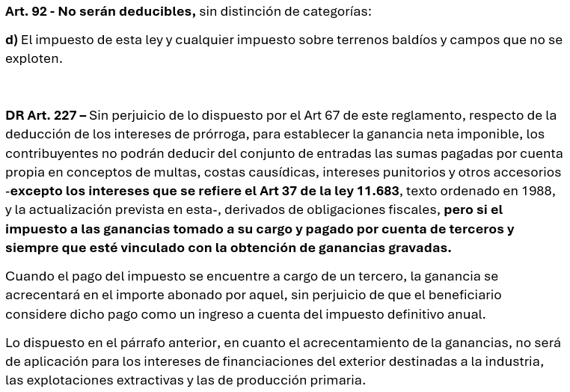
Legislación

Provisión Impuesto a las Ganancias - Impuesto Diferido

